Table
Style/Color | Артикул на этикетке | Style | Name | Группа | Категория | Коллекция | Сезон | фото | Brand name | Color | Цвет полный | Цвет | Особенности | Лига | Команды | материал верха | материал подкладки | Тип материала верха 1С | Тип материала верха | Пол (муж/жен/yнисекс) | O/S (53-63 см) | XS (53см) | XS/S (54см) | S (55 см) | S/M (56 см) | M (57 см) | M/L (58 см) | L (59 см) | L/XL (60 см) | XL (61 см) | XL/XXL (62 см) | XXL (63 см) | XXL/XXXL (64см) | XXXL (65см) | сумма | код страны | Name of manufacturer, it's address | Наименование страны-изготовителя: | Вес нетто | Вес брутто | Всего нетто | Всего брутто | Цена | Сумма | Есть в 1С | Новая модель | Новый цвет | ControlPanel
10047531GM | 96-150-06 | 10047531 | Los Angeles Dodgers MLB | Бейсболки | Бейсболка | New Era | всесезон | 10047531 Los Angeles Dodgers MLB | NEW ERA | GM | синий | синий | 10013160/090622/3291500/1 | MLB | Los Angeles Dodgers | 100% полиэстер |  |  |  | Унисекс | 4 |  |  |  |  |  |  |  |  |  |  |  |  |  | 4 | BD | ERR | Бангладеш | 0.1 | 0.15 | 0.4 | 0.6 | 1,442.76 ₽ | 5,771.04 ₽ | 1 | 0 | 0
11198850BLK | 96-187-09 | 11198850 | New York Yankees MLB | Бейсболки | Бейсболка | New Era | всесезон | 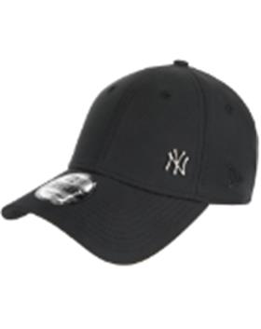 11198850 New York Yankees MLB | NEW ERA | BLK | черный |  | 10013160/160622/3303126/1 | MLB | New York Yankees | 53% хлопок - 47% полиэстер |  | хлопковые |  | унисекс | 10 |  |  |  |  |  |  |  |  |  |  |  |  |  | 10 | CN | ERR | Китай | 0.1 | 0.15 | 1 | 1.5 | 1,144.16 ₽ | 11,441.60 ₽ | 0 | 1 | -
12523907BLKWHI | 96-188-09 | 12523907 | New York Yankees MLB | Бейсболки | Бейсболка | New Era | всесезон | 12523907 New York Yankees MLB | NEW ERA | BLKWHI | черный |  | 10013160/090622/3291500/1 | MLB | New York Yankees | 100% полиэстер |  |  |  | унисекс | 16 |  |  |  |  |  |  |  |  |  |  |  |  |  | 16 | BD | ERR | Бангладеш | 0.1 | 0.15 | 1.6 | 2.4 | 1,862.06 ₽ | 29,792.96 ₽ | 0 | 1 | -
60222234OTC | 96-189-09 | 60222234 | Los Angeles Lakers NBA | Бейсболки | Бейсболка | New Era | всесезон | 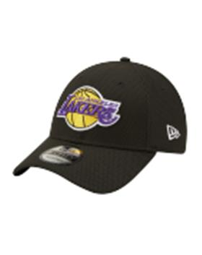 60222234 Los Angeles Lakers NBA | NEW ERA | OTC | черный |  | 10216170/170322/3071306/3 | NBA | Los Angeles Lakers | 100% полиэстер |  |  |  | унисекс | 5 |  |  |  |  |  |  |  |  |  |  |  |  |  | 5 | BD | ERR | Бангладеш | 0.1 | 0.15 | 0.5 | 0.75 | 1,862.06 ₽ | 9,310.30 ₽ | 0 | 1 | -
60222253BLK | 96-190-09 | 60222253 | Chicago Bulls NBA | Бейсболки | Бейсболка | New Era | всесезон | 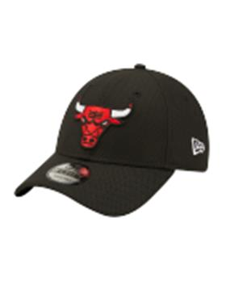 60222253 Chicago Bulls NBA | NEW ERA | BLK | черный |  | 10216170/040522/3090058/1 | NBA | Chicago Bulls | 100% полиэстер |  |  |  | унисекс | 9 |  |  |  |  |  |  |  |  |  |  |  |  |  | 9 | BD | ERR | Бангладеш | 0.1 | 0.15 | 0.9 | 1.35 | 1,862.06 ₽ | 16,758.54 ₽ | 0 | 1 | -
60222404PEA | 96-191-09 | 60222404 | New York Yankees MLB | Бейсболки | Бейсболка | New Era | всесезон | 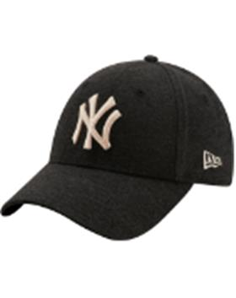 60222404 New York Yankees MLB | NEW ERA | PEA | черный |  | 10013160/060522/3236120/1 | MLB | New York Yankees | 100% хлопок |  | хлопковые |  | женский | 9 |  |  |  |  |  |  |  |  |  |  |  |  |  | 9 | CN | ERR | Китай | 0.1 | 0.15 | 0.9 | 1.35 | 1,687.44 ₽ | 15,186.96 ₽ | 0 | 1 | -

